Sheet1
پروژه ی درس مباحث ویژه در بیوانفورماتیک * حدیث احمدیان * 400211524

 |  | Molecule |  |  |  | Li + |  |  |  | complex molecule-Li+ |  |  | یادداشت ها:

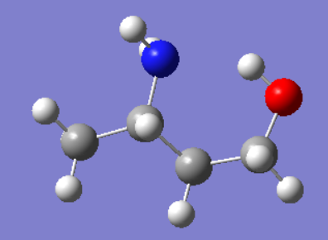
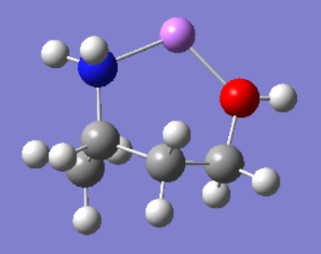
کونفورمر های بهینه به دست آمده با گاوسین |  |  |  |  |  |  |  |  |  |  |  |  | فرکانس ها همه بررسی شدند و مثبت بودند

 |  |  |  |  |  |  |  |  |  |  |  |  | heartree=627.5 kcal/mol

 |  |  |  |  |  |  |  |  |  |  |  |  | میتوان نرخ واکنش را نیز اینگونه حساب کرد : ΔG° = -RTlnK
 |  |  |  |  |  | + |  |  | →

 |  |  |  |  |  |  |  |  |  |  |  |  | واکنش
 |  |  |  |  |  |  |  |  |  |  |  |  | (Σفراورده ها - Σ واکنش دهنده ها)
پارامترهای انرژی |  |  | Heartree |  | cal/mol-kelvin |  | Heartree | cal/mol-kelvin |  |  | Heartree | cal/mol-kelvin |  | Heartree | cal/mol-kelvin
 |  | E | -288.890063 |  |  | E | -7.283177 |  |  | E | -296.275655 |  | ΔE | -0.102415
 |  | G | -288.928149 |  |  | G | -7.297341 |  |  | G | -296.315924 |  | ΔG | -0.090434
 |  | H | -288.889118 |  |  | H | -7.282233 |  |  | H | -296.274711 |  | ΔH | -0.10336
 |  | S |  |  | 82.147 | S |  | 31.798 |  | S |  | 86.741 | ΔS |  | -27.204

سه طول پیوند |  |  |  |  |  |  |  | سه زاویه ی پیوند

 | 1.421 Å |  |  | 1.539 Å |  |  | 1.469 Å |  | 111.13 ° |  |  | 113.13 ° |  | 109.01 °

سه زاویه ی دای هدرال

 | -67.00 ° |  |  | -175.78 ° |  |  | 84.58 °

